Stückliste
Objekt | Bauteilnummer | Miniaturansicht | Stücklistenstruktur | Einheitenmenge | ANZAHL | Bestandsnummer | Beschreibung | REV.
5 | Winkelsatz_20x20_einfach | 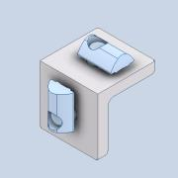 | Normal | Jede | 44
7 | item_0043784_Klemmwinkel 5_1 | 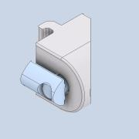 | Normal | Jede | 32 |  | PART-item_0043784_Klemmwinkel 5_1-DESC | NONE
8 | DIN 603 - M5 x 50 | 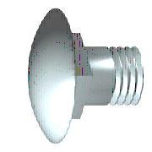 | Gekauft | Jede | 32 |  | Flachrundschraube mit Vierkantansatz
9 | DIN 9021 - 5,3 |  | Gekauft | Jede | 32 |  | Unterlegscheibe
10 | DIN 1587 - M5 | 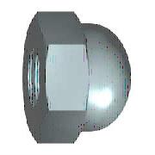 | Gekauft | Jede | 32 |  | Hutmutter
4 | Profil_5_20x20_1500 |  | Normal | Jede | 29 |  | STEP AP214 | NONE
6 | Profil_5_20x20_500 | 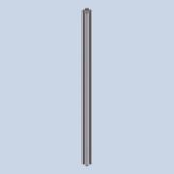 | Normal | Jede | 22 |  | STEP AP214 | NONE
3 | Profil_5_40x40_2500 |  | Normal | Jede | 4 |  | STEP AP214 | NONE
11 | Profil_5_20x20_2000 |  | Normal | Jede | 2 |  | STEP AP214 | NONE
13 | Zentrierplattensatz_5 | 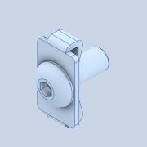 | Normal | Jede | 2 |  | STEP AP214
1 | Dummy | 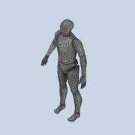 | Normal | Jede | 1
2 | Boden |  | Normal | Jede | 1
12 | Profil_5_20x20_460 | 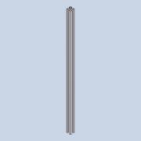 | Normal | Jede | 1 |  | STEP AP214 | NONE

